Hoja1
 |  |  | PASA BAJAS |  |  |  | PASA ALTAS
 |  |  | x HZ arriba de f |  |  | modificar | x HZ abajo de f |  |  | modificar
 | Ap | As | Fpb | Fs | Orden B | Capacitor | Fpa | Fs | Orden B | Capacitor | e1 | e2
 | 3 | 40 | 900 | 2125 | 5.3629627922 | 1.00E-07 | 8500 | 205 | 1.2369739249 | 1.00E-07 | 0.99762834511 | 99.994999875

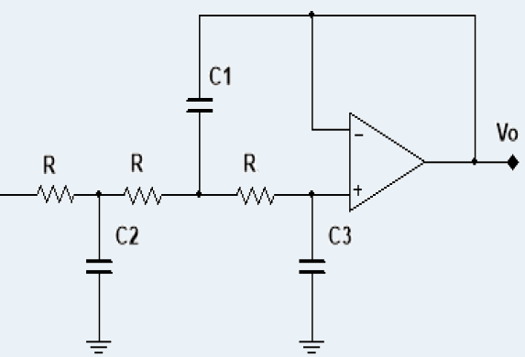
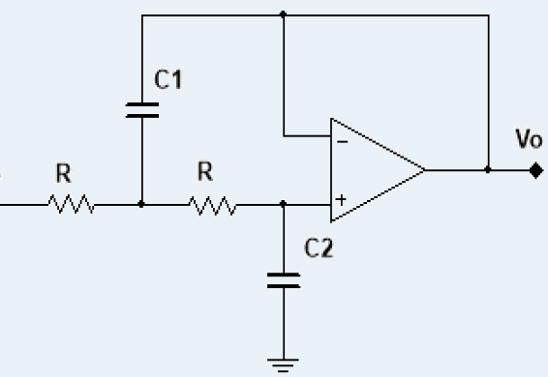
 |  |  |  | PASA BAJAS |  |  | PASA ALTAS |  |  |  | Pasa bajas orden 2 |  | Pasa bajas orden 3
Orden | K1 | K2 | K3 | R1 | R2 | R3 | R1 | R2 | R3
2 | 1.4140 | 0.7071 |  | 2500.5009948 | 1250.4273362 |  | 132.41945511 | 264.80145597
3 | 3.5460 | 1.3920 | 0.2024 | 6270.7047578 | 2461.5964532 | 357.92178313 | 52.803471382 | 134.512291 | 925.10429605
4 | 1.0820 | 0.9241 |  | 1913.3960936 | 1634.1675879 |  | 173.05093301 | 202.61996485
 | 2.6130 | 0.3825 |  | 4620.7985144 | 676.40850814 |  | 71.657523735 | 489.51924057
5 | 1.7530 | 1.3540 | 0.4214 | 3099.9846138 | 2394.3976994 | 745.19881132 | 106.81181376 | 138.28737778 | 444.33106198
 | 3.2350 | 0.3090 |  | 5720.73601 | 546.43197128 |  | 57.879786559 | 605.95828324
6 | 1.0350 | 0.9660 |  | 1830.2818456 | 1708.2630559 |  | 180.90928456 | 193.83137631
 | 1.4140 | 0.7071 |  | 2500.5009948 | 1250.4273362 |  | 132.41945511 | 264.80145597
 | 3.8630 | 0.2588 |  | 6831.2838352 | 457.6588808 |  | 48.470388175 | 723.49733199
7 | 1.5310 | 1.3360 | 0.4885 | 2707.4024208 | 2362.5667108 | 863.85766334 | 122.29987558 | 140.15053108 | 383.29807476
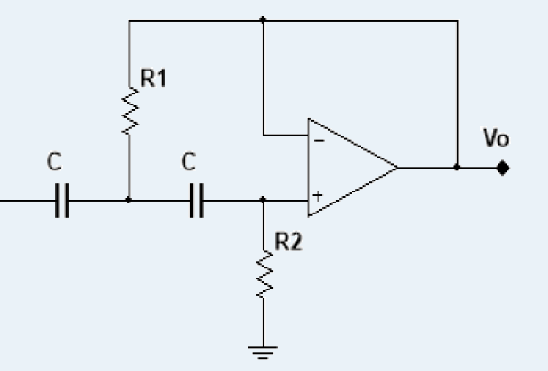
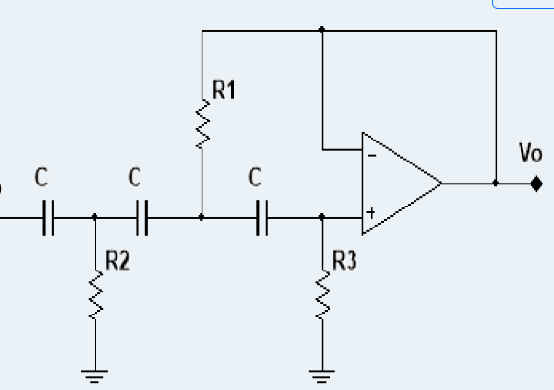
 | 1.6040 | 0.6235 |  | 2836.4947635 | 1102.590078 |  | 116.7338588 | 300.30651086 |  |  | Pasa altas orden 2 |  | Pasa altas orden 3
 | 4.4930 | 0.2225 |  | 7945.3684368 | 393.46638709 |  | 41.673961611 | 841.53307649
8 | 1.0200 | 0.9809 |  | 1803.7560217 | 1734.6120409 |  | 183.56971522 | 190.88705222
 | 1.2020 | 0.8313 |  | 2125.6026844 | 1470.0611577 |  | 155.77463354 | 225.23891437
 | 1.8000 | 0.5557 |  | 3183.0988618 | 982.69335418 |  | 104.02283862 | 336.94639107
 | 5.1250 | 0.1950 |  | 9062.989815 | 344.83571003 |  | 36.534850638 | 960.21081805
9 | 1.4550 | 1.3270 | 0.5170 | 2573.0049133 | 2346.6512165 | 914.25672865 | 128.68804778 | 141.10106219 | 362.16849037
 | 1.3050 | 0.7661 |  | 2307.7466748 | 1354.7622434 |  | 143.47977741 | 244.40818368
 | 2.0000 | 0.5000 |  | 3536.7765132 | 884.19412829 |  | 93.62055476 | 374.48221904
 | 5.7580 | 0.1736 |  | 10182.379581 | 306.99220134 |  | 32.51842819 | 1078.5778198
10 | 1.0120 | 0.9874 |  | 1789.6089157 | 1746.1065645 |  | 185.02085921 | 189.63045323
 | 1.1220 | 0.8908 |  | 1984.1316239 | 1575.280259 |  | 166.88155929 | 210.1943304
 | 1.4140 | 0.7071 |  | 2500.5009948 | 1250.4273362 |  | 132.41945511 | 264.80145597
 | 2.2020 | 0.4540 |  | 3893.990941 | 802.84826849 |  | 85.032293152 | 412.42535137
 | 6.3900 | 0.1563 |  | 11300.00096 | 276.3990845 |  | 29.302208063 | 1197.9597538

